#REF!-2
이름 | 주민등록번호 | 이름 | 주민등록번호
최현희 | 000325-4715526 | 최*희 | 000325-4******
이경호 | 021201-3190622 | 이*호 | 021201-3******
차준영 | 011020-4240417 | 차*영 | 011020-4******
김성헌 | 001129-3107911 | 김*헌 | 001129-3******
고현주 | 030929-4155019 | 고*주 | 030929-4******
강하나 | 020509-4110913 | 강*나 | 020509-4******
허영 | 040321-3146018 | 허* | 040321-3******
방송현 | 010413-3829119 | 방*현 | 010413-3******
이준석 | 031110-4172211 | 이*석 | 031110-4******
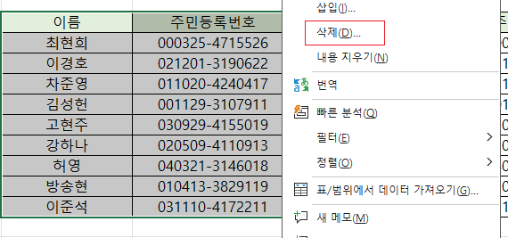
이름 | 주민등록번호
#REF! | #REF!
#REF! | #REF!
#REF! | #REF!
#REF! | #REF!
#REF! | #REF!
#REF! | #REF!
#REF! | #REF!
#REF! | #REF!
#REF! | #REF!

 |  | 기존에 참조하고 있었던 범위의 셀이 삭제된 경우에도 #REF! 에러가 발생한다.

